关系图
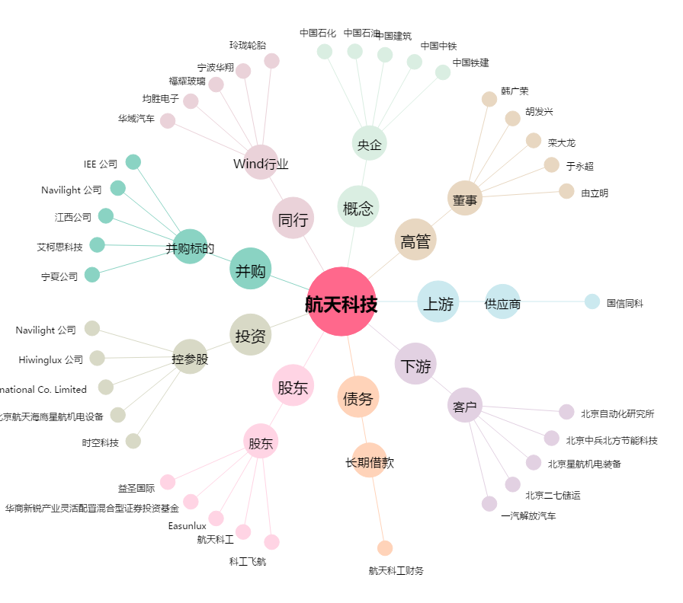
航天科技[000901.SZ] - 关系概览图

